Đăng nhập_Admin
ID | Test case Description | Test case Procedure | Expected Output | Date | Step Result | Case Result | Note
 | GUI
 | Trang 'Đăng nhập cho admin'
1 | Username textbox |  | Place holder ="Username"
 |  |  | Trạng thái: cho phép nhập dữ liệu
 |  |  | Độ dài tối đa: 50
 |  |  | Kiểu dữ liệu: String
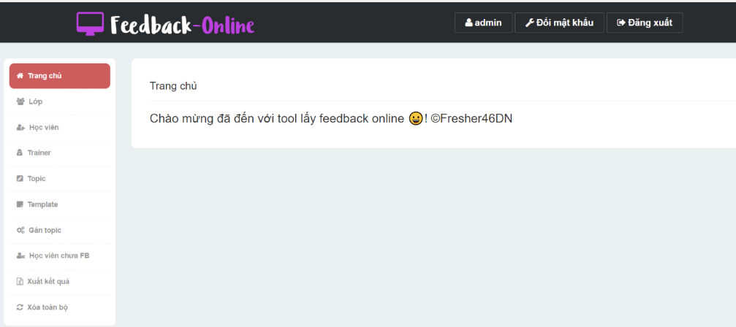
2 | Password textbox |  | Place holder ="Password"
 |  |  | Trạng thái: cho phép nhập dữ liệu
 |  |  | Độ dài tối đa: 50
 |  |  | Kiểu dữ liệu: String
 |  |  | Data sẽ được mask bởi dấu '.'
3 | [Login] button |  | Trạng thái: cho phép click
4 | [Trang đăng nhập cho user] button |  | Trạng thái: cho phép click
 | Trang chủ
5 | Header | Label | Content: {data của Username trên màn hình đăng nhập}
 |  | [Đổi mật khẩu] button | Trạng thái: cho phép click
 |  | [Đăng xuất] button | Trạng thái: cho phép click
6 | Left panel | [Trang chủ] item | Trạng thái: cho phép click
 |  |  | Được chọn mặc định
 |  | [Lớp] item | Trạng thái: cho phép click
 |  | [Học viên] item | Trạng thái: cho phép click
 |  | [Trainer] item | Trạng thái: cho phép click
 |  | [Topic] item | Trạng thái: cho phép click
 |  | [Template] item | Trạng thái: cho phép click
 |  | [Gán topic] item | Trạng thái: cho phép click
 |  | [Học viên chưa FB] item | Trạng thái: cho phép click
 |  | [Xuất kết quả] item | Trạng thái: cho phép click
 |  | [Xóa toàn bộ dữ liệu] item | Trạng thái: cho phép click
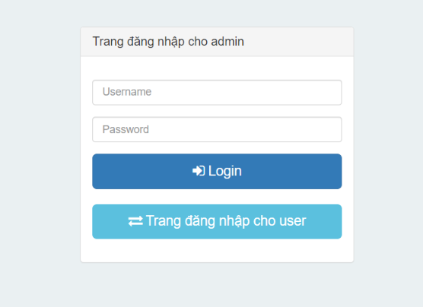
7 | Main section | Label | "Chào mừng bạn đã đến với tool lấy feedback online!@Fresher46DN"
 | FUNCTION
8 | Mở trang Đăng nhập cho Admin | Truy cập vào URL "http://viettridao.com/FeedbackOnline/LoginServlet " | Hiển thị trang 'Trang đăng nhập cho admin' (tham khảo thêm GUI section and image 1.1 ở sheet Image)
9 | Đăng nhập vào hệ thống thành công | Precondition: Tồn tại một record với Username = 'admin', password = '12345' trong DB table Admin
 |  | Tại Trang đăng nhập cho admin, Nhập 'admin'/'ADMIN' vào textbox Username
 |  | Nhập '12345' vào textbox Password
 |  | Click button [Login] | Hiển thị page 'Trang chủ' (tham khảo thêm GUI section and image 1.2 ở sheet Image)
10 | Đăng nhập vào hệ thống không thành công khi không nhập Username | Tại Trang đăng nhập cho admin, Để trống Username
 |  | Nhập data vào field Password
 |  | Click button [Login] | Hiển thị message màu đỏ “Login failed. Invalid username or password” phía trên textbox Username
11 | Đăng nhập vào hệ thống không thành công khi không nhập Password | Tại Trang đăng nhập cho admin, Để trống Password
 |  | Nhập data vào field Username
 |  | Click button [Login] | Hiển thị message màu đỏ “Login failed. Invalid username or password” phía trên textbox Username
12 | Đăng nhập vào hệ thống không thành công khi Username không đúng | Precondition: Không tồn tại một record với Username = 'admin1' trong DB table Admin
 |  | Tại Trang đăng nhập cho admin, Nhập 'admin1' vào textbox Username
 |  | Nhập data vào textbox Password
 |  | Click button [Login] | Hiển thị message màu đỏ “Login failed. Invalid username or password” phía trên textbox Username
13 | Đăng nhập vào hệ thống không thành công khi Password không đúng | Precondition: Tồn tại một record với Username = 'admin', password = '12345' trong DB table Admin
 |  | Tại Trang đăng nhập cho admin, Nhập 'admin' vào textbox Username
 |  | Nhập "123456" vào textbox Password
 |  | Click button [Login] | Hiển thị message màu đỏ “Login failed. Invalid username or password” phía trên textbox Username
14 | Đăng xuất thành công | Preconditon : Admin đăng nhập thành công và đang ở tại bất kỳ màn hình
 |  | Click [Đăng xuất] Button | Quay trở về màn hình Login của Admin

QL Topic
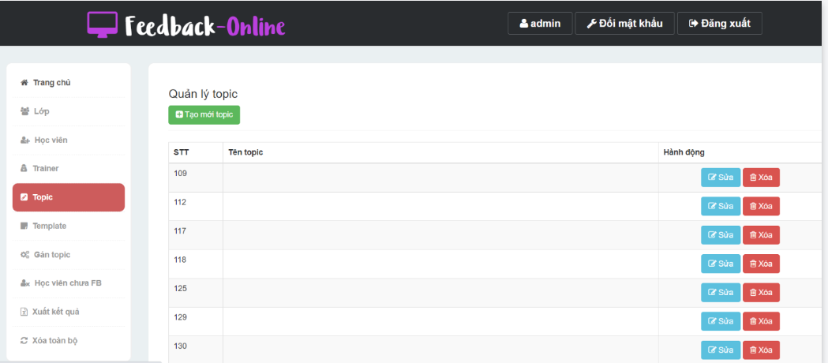
ID | Test case Description | Test case Procedure | Expected Output | Date | Step Result | Case Result | Note
 | GUI
 | Trang 'Quản lý topic'
1 | [Tạo mới Topic] button |  | Trạng thái: cho phép click
2 | Grid Topic |  | Hiển thị tất cả record trong table Topic với Status = 1, được sắp xếp tăng dần theo cột Tên Topic
 |  |  | Gồm 3 cột: 1. STT : hiển thị số thứ tự tăng dần từ 1 2. Tên Topic : hiển thị data lấy từ table Topic.TenTopic 3. Hành động - [Sửa] button: cho phép click - [Xóa] button: cho phép click
 | Trang 'Tạo mới topic'
3 | [Tên Topic] textbox |  | Default value : blank
 |  |  | Trạng thái : cho phép nhập dữ liệu
 |  |  | Maxlength: 50
 |  |  | Kiểu dữ liệu : String
4 | [Hoàn tất] button |  | Trạng thái: cho phép click
5 | [Reset] button |  | Trạng thái: cho phép click
6 | [Back] button |  | Trạng thái: cho phép click
 | FUNC
7 | Mở màn hình Quản Lý Topic thành công | Precondition : Admin đăng nhập thành công
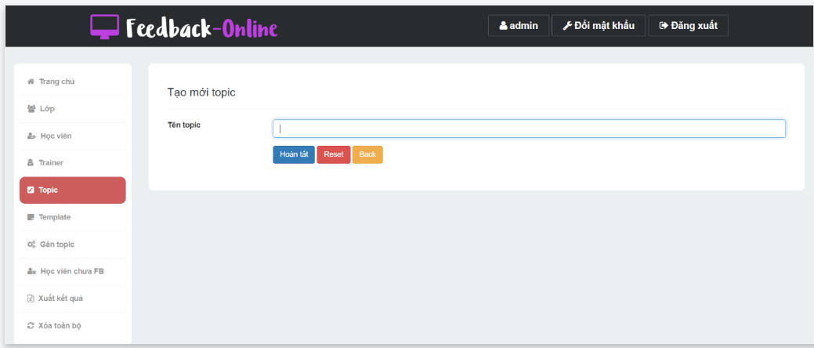
 |  | Click [Topic] button ở panel bên trái | Hiển thị trang "Quản lý topic" (tham khảo thêm GUI section and image 4.1 ở sheet Image)
 | Tạo mới Topic
8 | Mở màn hình Tạo mới Topic thành công | Precondition : Admin đang ở màn hình Quản Lý Topic
 |  | Click [Tạo mới Topic] button | Hiển thị trang "Tạo mới topic" (tham khảo thêm GUI section and image 4.2 ở sheet Image)
9 | Tạo mới Topic thành công | Precondition : Admin đang ở màn hình tạo mới Topic
 |  | Nhập data vào [Tên Topic] textbox
 |  | Click [Hoàn Tất] button | Quay về màn hình Quản Lý Topic
 |  |  | Topic vừa tạo mới lưu DB table Topic và refresh grid
 |  |  | Hiển thị message màu xanh "Thêm Topic thành công" ở góc trên bên trái của page
10 | Tạo mới Topic không thành công khi Tên Topic đã tồn tại trong DB | Precondition : - Admin đang ở màn hình tạo mới Topic - Tồn tại một record với TenTopic = 'topic1' trong DB table Topic
 |  | Nhập "topic1"/"TOPIC1" vào [Tên Topic] textbox
 |  | Click [Hoàn tất] button | Hiển thị message màu đỏ"Tên Topic đã tồn tại!" phía dưới trường Tên Topic và set focus tại đó
11 | Tạo mới Topic không thành công khi để trống trường Tên Topic | Precondition : Admin đang ở màn hình tạo mới Topic
 |  | Để trống [Tên Topic] textbox
 |  | Click [Hoàn Tất] button | Hiển thị message màu đỏ "Bạn chưa điền Tên Topic!" phía dưới trường Tên Topic và set focus tại đó
12 | Khôi phục lại dữ liệu ban đầu | Precondition: Admin đang ở trang tạo mới Topic
 |  | Nhập data cho tất cả các trường
 |  | Click [Reset] button | Các field được sét giá trị như ban đầu của trang Tạo mới Topic
13 | Hủy việc tạo mới Topic | Precondition: Admin đang ở trang tạo mới Topic
 |  | Nhập data cho các trường
 |  | Click [Back] button | Quay về màn hình Quản Lý Topic Không có record nào được tạo ra trong DB table Quản lý Topic và trên grid
 | Sửa Topic
14 | Mở màn hình sửa Topic thành công | Precondition: Admin đang ở trang Quản Lý Topic
 |  | Click [Sửa] button tại record bất kỳ | Hiển thị trang "Sửa topic" có các trường giống với trang Tạo mới topic nhưng: - chứa data đúng với record đã chọn - [Mã topic] textbox : được hiển thị và có trạng thái là read-only
15 | Sửa Topic thành công | Precondition: Admin đang ở màn hình sửa Topic
 |  | Nhập data vào [Tên Topic] textbox
 |  | Click [Hoàn tất] button | Quay về màn hình Quản Lý Topic
 |  |  | Data vừa sửa được lưu vào DB table Topic và refresh grid trên màn hình Quản Lý Topic
 |  |  | Hiển thị message màu xanh "Sửa Topic thành công!" ở góc trên bên trái của page
16 | Sửa Topic không thành công khi để trống trường Tên Topic | Precondition : Admin đang ở màn hình sửaTopic
 |  | Xóa data của [Tên Topic] textbox
 |  | Click [Hoàn Tất] button | Hiển thị message màu đỏ "Bạn chưa điền Tên Topic!" phía dưới trường Tên Topic và set focus tại đó
17 | Sửa Topic không thành công khi nhập lại tên Topic đã tồn tại trong DB | Precondition : - Admin đang ở màn hình sửa Topic - Tồn tại một record với TenTopic = 'topic2' trong DB table Topic
 |  | Nhập "topic2"/"TOPIC2" vào [Tên Topic] textbox
 |  | Click [Hoàn tất] button | Hiển thị message màu đỏ "Tên Topic đã tồn tại!" phía dưới trường Tên Topic và set focus tại đó
18 | Khôi phục lại dữ liệu ban đầu | Precondition : Admin đang ở màn hình sửaTopic
 |  | Nhập lại data vào [Tên Topic] textbox
 |  | Click [Reset] | Các field được sét giá trị như ban đầu của trang Sửa Topic
19 | Hủy việc tạo sửaTopic | Precondition : Admin đang ở màn hình sửaTopic
 |  | Nhập data lại vào [Tên Topic] textbox
 |  | Click [Back] button | Quay về màn hình Quản Lý Topic Data vừa nhập không lưu vào DB table Topic
 | Xóa Topic
20 | Xóa Topic thành công | Precondition: - Admin đang ở màn Quản lý Topic - Topic có Tên Topic = 'TopicA' không được sử dụng ở module khác (ex: Gán topic)
 |  | Click [Xóa] button tại record 'TopicA' | Hiển thị poppup message "Vô hiệu hóa" - Nội dung: "Bạn muốn vô hiệu hóa topic này?" - buttons Không, Có: cho phép click
 |  | Click [Có] button | Popup message tắt
 |  |  | Quay về màn hình trước đó
 |  |  | Record Topic đã chọn được update trong DB table Topic với Status = 0 và được remove khỏi grid trên màn hình Quản Lý Topic
 |  |  | Hiển thị message màu xanh “Xóa Topic thành công” ở góc trên bên trái của page
21 | Hủy xóa Topic | Precondition : Admin đang ở màn hình Quản lý Topic
 |  | Click [Xóa] button tại record bất kì | Hiển thị poppup message "Vô hiệu hóa"
 |  | Click [Không] button | Popup message tắt
 |  |  | Quay về màn hình trước đó
 |  |  | Record được chọn không được xóa và vẫn hiển thị trên grid
22 | Xóa Topic không thành công | Precondition: - Admin đang ở màn Quản lý Topic - Topic có Tên Topic = 'TopicB' đang được sử dụng ở module khác (ex: Gán topic)
 |  | Click [Xóa] button tại record 'TopicB' | Hiển thị poppup message "Vô hiệu hóa"
 |  | Click [Có] button | Popup message tắt
 |  |  | Quay về màn hình trước đó
 |  |  | Hiển thị message màu đỏ "Topic này đang được sử dụng nên không thể xóa được!" ở góc trên bên trái của page
 |  |  | Record được chọn không được xóa và vẫn hiển thị trên grid

QL Lớp
ID | Test case Description | Test case Procedure | Expected Output | Date | Step Result | Case Result | Note
 | GUI
 | Trang 'Quản lý lớp'
1 | [Tạo mới lớp] button |  | Trạng thái: cho phép click
2 | Grid |  | Hiển thị tất cả record trong table LOP với Status = 1, được sắp xếp tăng dần theo cột Mã Lớp
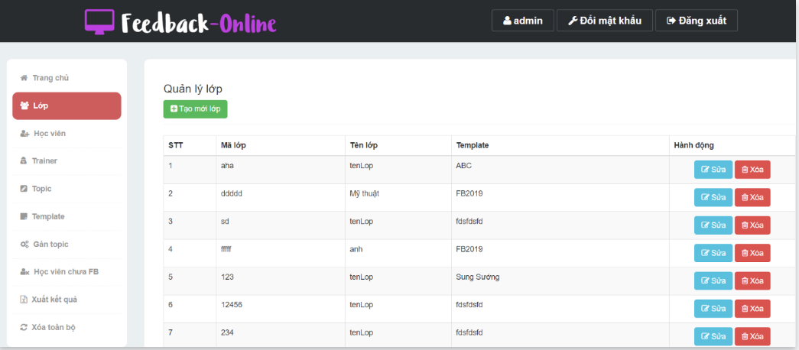
 |  |  | Gồm 5 cột: + STT: hiển thị số thứ tự tăng dần từ 1 + Mã lớp: hiển thị data lấy từ [LOP].[MaLop] + Tên lớp: hiển thị data lấy từ [LOP].[TenLop] + Template: hiển thị data lấy từ [TEMPLATE].[TenTemplate] dựa vào Lop.MaTemplate + Hành động: button [Sửa]: cho phép click button [Xóa]: cho phép click
 | Trang 'Tạo mới lớp'
3 | [Mã lớp] textbox |  | Giá trị mặc định: rỗng
 |  |  | Trạng thái: cho phép nhập dữ liệu
 |  |  | Độ dài tối đa: 50
 |  |  | Kiểu dữ liệu : String
4 | [Tên lớp] textbox |  | Giá trị mặc định: rỗng
 |  |  | Trạng thái: cho phép nhập dữ liệu
 |  |  | Độ dài tối đa: 50
 |  |  | Kiểu dữ liệu : String
5 | [Template] combobox |  | Giá trị mặc định: item đầu tiên
 |  |  | Trạng thái : cho phép chọn
 |  |  | Các value lấy từ [TEMPLATE].[TenTemplate] có Status = 1
 |  |  | Các value được sắp xếp theo thứ tự tăng dần của Tên Template
6 | [Hoàn tất] button |  | Trạng thái: cho phép click
7 | [Reset] button |  | Trạng thái: cho phép click
8 | [Back] button |  | Trạng thái: cho phép click
 | FUNCTION
9 | Mở trang Quản lý lớp | Precondition: Admin đăng nhập vào hệ thống Feedback_online
 |  | Click vào [Lớp] button ở panel bên trái | Hiển thị trang màn hình 'Quản lý lớp' (tham khảo thêm GUI section and image 2.1 ở sheet Image)
 | Tạo mới Lớp
10 | Mở trang Tạo mới lớp | Tại màn hình Quản lý lớp, Click button [Tạo mới lớp] | Hiển thị màn hình 'Tạo mới lớp' (tham khảo thêm GUI section and image 2.2 ở sheet Image)
11 | Tạo mới lớp thành công | Tại màn hình Tạo mới lớp, Nhập data vào tất cả các trường
 |  | Click button [Hoàn tất] | Lớp mới được chèn vào DB/table Lop
 |  |  | Quay về màn hình Quản lý lớp và hiển thị record mới trong grid
 |  |  | Hiển thị message màu xanh "Thêm Lớp thành công'' ở góc trên bên trái của page
12 | Tạo mới lớp không thành công khi không nhập Mã lớp | Tại màn hình Tạo mới lớp, Để trống textbox [Mã lớp]
 |  | Nhập data vào các trường bắt buộc còn lại
 |  | Click button [Hoàn tất] | Hiển thị message màu đỏ "Bạn chưa điền mã lớp!" ở dưới field [Mã lớp]
13 | Tạo mới lớp không thành công khi không nhập Tên lớp | Tại màn hình Tạo mới lớp, Để trống textbox [Tên lớp]
 |  | Nhập data vào các trường bắt buộc còn lại
 |  | Click button [Hoàn tất] | Hiển thị message màu đỏ "Bạn chưa điền tên lớp!" ở dưới field [Tên lớp]
14 | Tạo mới lớp không thành công với Mã lớp bị trùng | Precondition: Tồn tại một record với Mã lớp = "lop1" trên grid
 |  | Tại màn hình Tạo mới lớp, Nhập "lop1"/"LOP1" vào [Mã lớp] textbox
 |  | Nhập data vào các trường bắt buộc còn lại
 |  | Click button [Hoàn tất] | Hiển thị message màu đỏ "Mã Lớp đã tồn tại!" ở dưới field [Mã Lớp]
15 | Reset data về trạng thái thái ban đầu | Tại màn hình Tạo mới lớp, Nhập data vào tất cả các trường
 |  | Click button [Reset] | Quay về trạng thái ban đầu của trang Tạo mới lớp
16 | Hủy việc tạo mới Lớp | Tại màn hình Tạo mới lớp, Nhập Data vào các trường hoặc không nhập
 |  | Click button [Back] | Quay về màn hình Quản lý lớp Ko có record mới được tạo ra trong DB và trên grid
 | Sửa Lớp
17 | Mở trang chinh sửa lớp | Tại màn hình Quản lý lớp, Click button [Sửa] của một record bất kỳ | Hiển thị màn hình 'Chỉnh sửa lớp' giống với màn hình Tạo mới lớp ngoại trừ: - hiển thị data của record đã chọn - textbox [Mã lớp]: read-only (chỉ được đọc)
18 | Chỉnh sửa lớp thành công | Tại màn hình Chinh sửa lớp, Nhập data vào tất cả các trường
 |  | Click button [Hoàn tất] | Data được save vào trong DB/table Lop cho lớp đã chọn
 |  |  | Quay về lại màn hình Quản lý lớp với thông tin mới trên grid
 |  |  | Hiển thị message màu xanh “Sửa Lớp thành công” ở góc trên bên trái của page
19 | Chỉnh sửa lớp không thành công khi để trống Tên lớp | Tại màn hình Chinh sửa lớp, Xóa data của textbox [Tên lớp]
 |  | Click button [Hoàn tất] | Hiển thị message màu đỏ "Bạn chưa điền tên lớp!" tại field Tên lớp
20 | Reset data về trạng thái thái ban đầu | Tại màn hình Chinh sửa lớp, Nhập data vào tất cả các trường
 |  | Click button [Reset] | Quay về trạng thái ban đầu của trang Chỉnh sửa lớp
21 | Hủy việc sửa Lớp | Tại màn hình Chinh sửa lớp, Nhập data vào bất kỳ trường nào hoặc không nhập
 |  | Click button [Back] | Quay về màn hình Quản lý lớp Data của record được chọn không thay đổi trong DB và trên grid
 | Xóa Lớp
22 | Xóa lớp thành công | Precondition: - Tồn tại record có Mã Lớp = 'LopA' không được sử dụng ở module khác (ex: Học Viên) trên grid
 |  | Tại màn hình Quản lý lớp, Click vào button [Xóa] của record 'LopA' | Hiển thị confirmation message "Xóa lớp" - nội dung: "Bạn muốn vô hiệu hóa lớp này?" - button [Không], [Có]: cho phép click
 |  | Click button [Có] | Tắt popup
 |  |  | Set Status = 0 cho record đã chọn trong DB/Table Lop
 |  |  | Quay về lại màn hình Quản lý lớp và refresh grid (Lớp đã chọn được xóa khỏi grid)
 |  |  | Hiển thị message màu xanh “Xóa Lớp thành công” ở góc trên bên trái của page
23 | Xóa lớp không thành công | Precondition: - Tồn tại record có Mã Lớp = 'LopB' đã được sử dụng ở module khác (ex: Học Viên) trên grid
 |  | Tại màn hình Quản lý lớp, Click vào button [Xóa] của record 'LopB' | Hiển thị confirmation message "Xóa lớp"
 |  | Click button [Có] | Tắt popup
 |  |  | Quay về lại màn hình Quản lý lớp
 |  |  | Record đã chọn không được update gì trong DB và không remove khỏi grid
 |  |  | Hiển thị message màu đỏ "Lớp này đang được sử dụng nên không thể xóa được!" ở góc trên bên trái của page
24 | Hủy việc xóa lớp | Tại màn hình Quản lý lớp, Click vào button [Xóa] của một record nào đó | Hiển thị confirmation message "Xóa lớp"
 |  | Click button [Không] | Tắt popup
 |  |  | Quay về lại màn hình Quản lý lớp
 |  |  | Record đã chọn không được update gì trong DB và không remove khỏi grid

QL Học Viên
ID | Test case Description | Test case Procedure | Expected Output | Date | Step Result | Case Result | Note
 | GUI
 | Trang 'Quản lý học viên'
1 | [Tạo mới học viên] button |  | Trạng thái: cho phép click
2 | [Tạo mới học viên theo file] button |  | Trạng thái: cho phép click
3 | [Hướng dẫn import file] button |  | Trạng thái: cho phép click
4 | Lớp combobox |  | Giá trị mặc định: item 'Lớp'
 |  |  | Trạng thái: cho phép chọn
 |  |  | Các giá trị gồm: - 'Lớp' - các data lấy từ cột [LOP].[TenLop] với status =1
 |  |  | Các value được sắp xếp theo thứ tự chữ cái tăng dần của Tên Lớp
5 | Grid |  | Hiển thị tất cả record trong table HOCVIEN với Status = 1, được sắp xếp tăng dần theo cột Account
 |  |  | Gồm 5 cột: 1. STT : hiển thị số thứ tự tăng dần từ 1 2. Account: hiển thị data lấy từ cột [HOCVIEN].[MaHocVien] 3. Tên học viên : hiển thị data lấy từ cột [HOCVIEN].[TenHocVien] 4. Tên lớp: hiển thị data lấy từ cột [LOP].[TenLop] dựa trên [HOCVIEN].[MaLop] 5. Hành động - [Sửa] button: cho phép click - [Xóa] button: cho phép click |  |  |  |  | 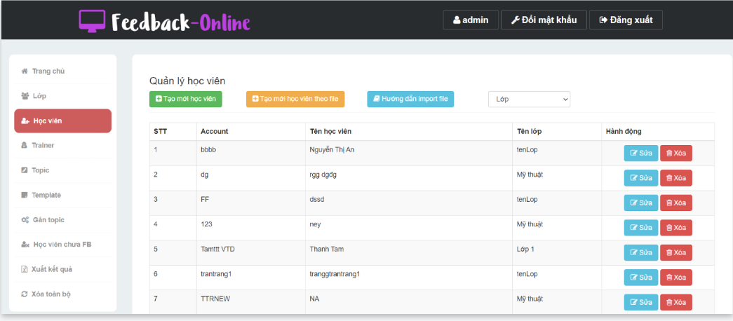
 | Trang 'Tạo mới học viên'
6 | [Account học viên] textbox |  | Giá trị mặc định: rỗng
 |  |  | Trạng thái: cho phép nhập dữ liệu
 |  |  | Độ dài tối đa: 50
 |  |  | Kiểu dữ liệu : String
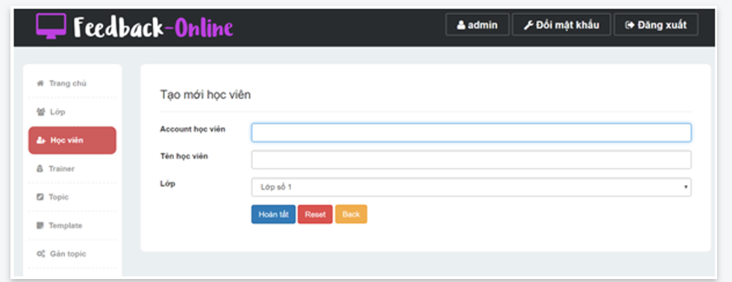
7 | [Tên học viên] textbox |  | Giá trị mặc định: rỗng
 |  |  | Trạng thái: cho phép nhập dữ liệu
 |  |  | Độ dài tối đa: 50
 |  |  | Kiểu dữ liệu : String
8 | [Lớp] combobox |  | Giá trị mặc định: item đầu tiên
 |  |  | Trạng thái: cho phép chọn
 |  |  | Các value lấy từ [LOP].[TenLop] có Status = 1
 |  |  | Các value được sắp xếp theo thứ tự chữ cái tăng dần của Tên Lớp
9 | [Hoàn tất] button |  | Trạng thái: cho phép click
10 | [Reset] button |  | Trạng thái: cho phép click
11 | [Back] button |  | Trạng thái: cho phép click
 | FUNCTION
12 | Mở trang Quản lý học viên thành công | Precondition: Admin đăng nhập thành công
 |  | Click [Học viên] button ở panel bên trái | Hiển thị trang 'Quản lý học viên' (tham khảo thêm GUI section and image 3.1 ở sheet Image)
 | Tìm kiếm Học viên
13 | Tìm kiếm Học viên theo Lớp thành công | Precondition: admin đang ở trang Quản lý học viên
 |  | Chọn 1 item bất kỳ (khác 'Lớp') trong [Lớp] combobox | Hiển thị các bản ghi lấy từ table HOCVIEN của Lớp được chọn trên grid
 |  | Chọn item 'Lớp' trong [Lớp] combobox | Hiển thị các bản ghi lấy từ table HOCVIEN trên grid
 | Tạo mới Học viên
14 | Mở trang Tạo mới học viên thành công | Precondition: admin đang ở màn hình Quản lý học viên
 |  | Click [Tạo mới học viên] button | Hiển thị trang 'Tạo mới học viên' (tham khảo thêm GUI section and image 3.2 ở sheet Image)
15 | Tạo mới học viên thành công | Preconditon: admin đang ở màn hình Tạo mới học viên
 |  | Nhập valid data vào [Account học viên] textbox
 |  | Nhập valid data vào [Tên học viên] textbox
 |  | Chọn 1 item từ [Lớp] combobox
 |  | Click [Hoàn tất] button | Một record mới được thêm vào table HocVien với password = data của [Account học viên]
 |  |  | Vẫn hiển thị page Tạo mới học viên và reset tất cả các field về giá trị mặc định
 |  |  | Hiển thị message màu xanh "Thêm Học Viên thành công" ở góc trên bên trái của page
16 | Thêm mới học viên không thành công khi để trống Account học viên | Precondition: admin đang ở màn hình Tạo mới học viên
 |  | Nhập data vào tất cả các trường bắt buộc trừ trường [Account học viên]
 |  | Click [Hoàn tất] button | Hiển thị message "Bạn chưa điền mã Học Viên!" màu đỏ nằm dưới field Account học viên và set focus tại đó
17 | Thêm mới học viên không thành công khi để trống Tên học viên | Precondition: admin đang ở màn hình Tạo mới học viên
 |  | Nhập tất cả các trường từ trường [Tên học viên]
 |  | Click [Hoàn tất] button | Hiển thị message "Bạn chưa điền tên Học Viên!" màu đỏ nằm dưới field Tên học viên và set focus tại đó
18 | Thêm mới Học viên không thành công khi Account học viên đã tồn tại trong hệ thống | Precondition: - admin đang ở màn hình Tạo mới học viên - Tồn tại một record với Account học viên = 'hocvien' trên grid
 |  | Nhập 'hocvien'/'HOCVIEN' vào [Account học viên] textbox
 |  | Nhập valid data vào [Tên học viên] textbox
 |  | Click [Hoàn tất] button | Hiển thị message "Mã Học Viên đã tồn tại!" màu đỏ nằm dưới field Account học viên và set focus tại đó
19 | Reset data về trạng thái thái ban đầu | Preconditon: admin đang ở trang Tạo mới học viên
 |  | Nhập dữ liệu cho tất cả các trường
 |  | Click [Reset] button | Hủy bỏ các thông tin vừa nhập và quay về trạng thái ban đầu của trang Tạo mới học viên
20 | Hủy việc tạo mới Học viên | Precondition: Admin đứng tại màn hình Tạo mới học viên
 |  | Nhập data vào các trường hoặc không nhập
 |  | Click button [Back] | Quay về màn hình Quản lý học viên Ko có record mới được tạo ra trong DB và trên grid
 | Sửa Học viên
21 | Mở trang Chỉnh sửa học viên thành công | Precondition: admin đang ở màn hình Quản lý học viên
 |  | Click [Sửa] button của bản ghi bất kỳ | Hiển thị trang 'Chỉnh sửa học viên' có các trường giống với trang Tạo mới học viên nhưng: - chứa data đúng với record đã chọn -[Account học viên] textbox : read-only
22 | Chỉnh sửa học viên thành công | Precondition: admin đang ở màn hình Chỉnh sửa học viên
 |  | Nhập data vào tất cả các trường
 |  | Click [Hoàn tất] button | Data được lưu vào DB table HocVien cho record đã chọn
 |  |  | Quay về lại màn hình Quản lý học viên với thông tin mới trên grid
 |  |  | Hiển thị message màu xanh “Sửa Học Viên thành công” ở góc trên bên trái của page
23 | Chỉnh sửa học viên không thành công khi để trống Tên học viên | Precondition: admin đang ở màn hình Chỉnh sửa học viên
 |  | Xóa data của trường [Tên học viên]
 |  | Click [Hoàn tất] button | Hiển thị message "Bạn chưa điền tên Học Viên!" màu đỏ nằm dưới field Tên học viên và set focus tại đó
24 | Reset data trên màn hình Chỉnh sửa học viên thành công | Precondition: admin đang ở trang Chỉnh sửa học viên
 |  | Nhập data vào tất cả các trường
 |  | Click [Reset] button | Hủy bỏ các thông tin vừa được chỉnh sửa Quay về trạng thái ban đầu của trang Chỉnh sửa học viên
25 | Hủy function sửa Học viên | Precondition: admin đang ở màn hình Chỉnh sửa học viên
 |  | Click [Back] button | Trở về trang Quản lý học viên Dữ liệu vừa chỉnh sửa không được lưu trong table DB và không hiển thị ở bảng Danh sách học viên
 | Xóa Học viên
26 | Xóa Học viên thành công | Preconditon: - admin đang ở màn hình Quản lý học viên - Tồn tại record có Account Học viên = 'HocVienA' chưa đánh feedback nào cả
 |  | Click [Xóa] button của record 'HocVienA' | Hiển thị popup message "Vô hiệu hóa" - nội dung: "Bạn muốn vô hiệu hóa học viên này?" - button [Không], [Có]: cho phép click
 |  | Click [Có] button | Tắt popup
 |  |  | Set Status = 0 cho record đã chọn trong DB/Table HocVien
 |  |  | Quay về lại màn hình Quản lý học viên và refresh grid (Học viên đã chọn được xóa khỏi grid)
 |  |  | Hiển thị message màu xanh “Xóa Học Viên thành công” ở góc trên bên trái của page
27 | Hủy việc xóa Học viên | Precondition: admin đang ở màn hình Quản lý học viên
 |  | Click [Xóa] button của bản ghi bất kỳ | Hiển thị popup message "Vô hiệu hóa"
 |  | Click [Không] button | Tắt popup
 |  |  | Quay về lại màn hình quản lý học viên
 |  |  | Record đã chọn không được update gì trong DB và không remove khỏi grid

